【重要】維持保全計画について
 | 【重要】長期優良住宅認定取得後の維持保全計画について

 | 認定後、30年に渡って維持保全計画に従って計画的に点検を実施し、必要に応じた処置を行い、さらにその記録を作成し保存することが必要です。計画に基づく点検等は建築主(施主)等が行うことが原則です。

維持保全計画
〇維持保全計画の期間は、30年以上
〇点検時期の間隔は、10年以内
〇地震・台風時に臨時点検を実施
〇点検の結果を踏まえ、必要に応じて調査、修繕または改良を実施
〇住宅の劣化状況に応じて内容を見直し

▼ | 維持保全計画書通りの定期点検を実施しているか、地震や台風時に臨時点検や補修等を実施しているか等が確認できる記録（点検シート等）を残してください。※点検シートの様式は自由です。

▼ | 上記を確認するため、所管行政庁による抽出調査が行われます。建築時から概ね5-6年後に最初の抽出が行われます。選ばれた場合、施主様宛にお知らせが届き、定期点検に関する記録の提出が求められます。 その際、報告をしない、または虚偽の報告をした場合には30万円以下の罰金に処されることがあります。

▼ | 申請当初の維持保全計画に沿ったメンテナンスを行わない場合、認定を取り消されることや、補助金・優遇された税金の返還を求められる場合があります。

▼ | 施主様にも定期的なメンテナンスが必要であること、長期優良住宅に係る書類および定期点検に関する記録を保管する必要があることをお伝えください。

副本内にパンフレットがあります！
【長期優良住宅の認定を受けられた方へ
長く住み続けられる住宅のために】
 |  | ・施主様にお渡しする長期優良住宅の副本に維持保全に関するパンフレットが入っています。 ・施主様へお渡しの際には、必ず一読いただくようお伝えください。

はじめに
 | 長期優良住宅維持保全計画に関する取扱い

◆ 弊社に長期優良住宅申請をご依頼の場合、原則 既定の維持保全計画書を用いて申請を行います。

◆ 別紙『【重要】維持保全計画』を必ずお読みいただき、ルールに沿った取り扱いをお願いします。

◆ 長期優良住宅認定申請書第四面に入力する事項について、原則 下記の通りの内容で申請を行います。
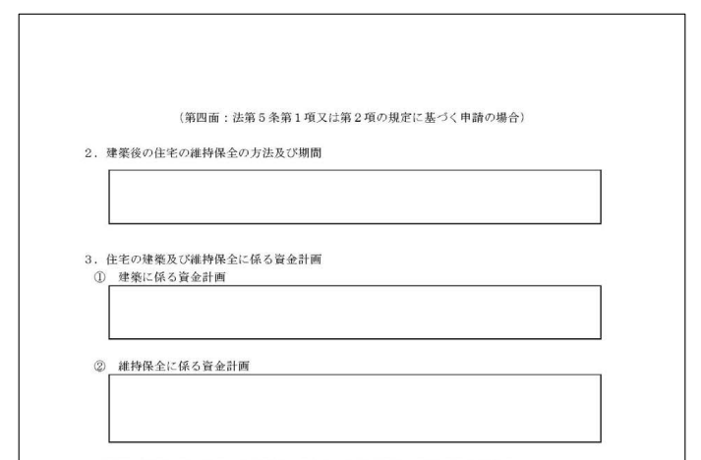
①
③
②
長期優良住宅認定申請書 第四面

 | ① | 建築後の住宅の維持保全の方法及び期間の項目について
 | 維持保全の方法：御社名（福島県○○市□□）による点検・保証システムを実施 【別添の維持保全計画書参照】 維持保全の期間：30年

 | ② | 住宅の建築に係る資金計画について
 | 建築に要する費用：○○万円 上記には住宅部分の延べ床面積(㎡)×20万円の概算金額を入力いたします

 | ③ | 維持保全に係る資金計画について
 | 修繕資金として年間10万円の積立を行う。

◆ 御社独自の維持保全計画書等を用いての申請をご希望の場合、弊社までお問い合わせください。

